Table 1
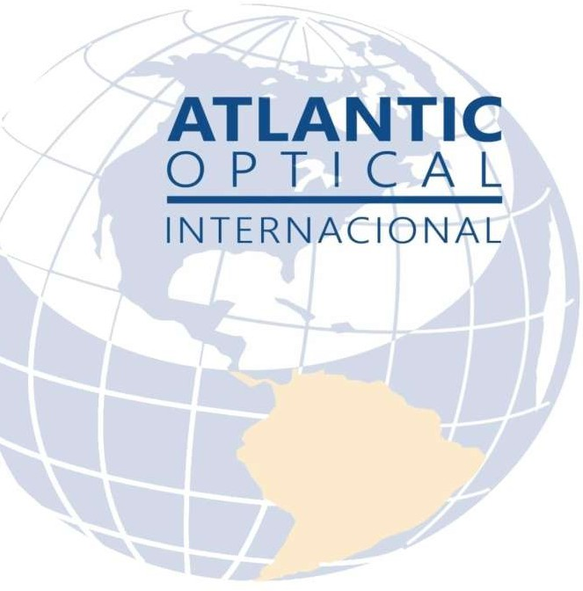
MONITORES Y OPTOTIPOS

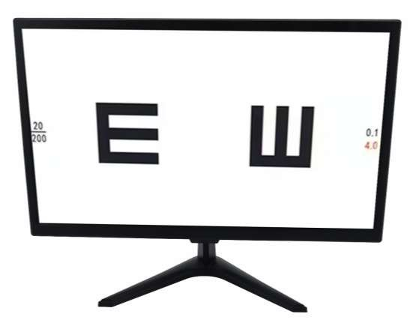
 | 
PROGRAMADO

REFERENCIA: SC-800 MONITOR LCD 23.8
CODIGO DE BARRA | 101066-360-AT
DISTANCIA DE TRABAJO | 2 a 8 metros
PANTALLA | resolución de 1680* 1050
ESPECIFICACIÓN DEL PRODUCTO | Gráfico de prueba ocular.
 | Gráfico de agudeza visual.
 | Gráfico de panel visual LCD médico altamente confiable de 19 pulgadas.
 | Gráficos de visión LCD.
MANDO A DISTANCIA | Bluetooth (APP, solo disponible en teléfonos Android)
POTENCIA | 110v/220v(60/50hz)

PESO Y MEDIDA

Table 2
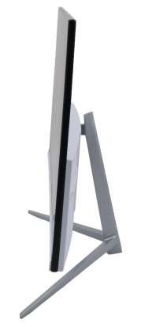
PROGRAMADO

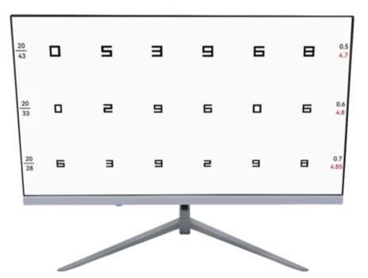

REFERENCIA: K215F MONITOR LCD 21.5
CODIGO DE BARRA | 101105-350-AT
DISTANCIA DE TRABAJO | 2 a 8 metros
PANTALLA | resolución de 1680* 1050
ESPECIFICACIÓN DEL PRODUCTO | Gráfico de prueba ocular.
 | Gráfico de agudeza visual.
 | Gráfico de panel visual LCD médico altamente confiable de 19 pulgadas.
 | Gráficos de visión LCD.
MANDO A DISTANCIA | Bluetooth (APP, solo disponible en teléfonos Android)
POTENCIA | 110v/220v(60/50hz)
PESO Y MEDIDA

Table 3
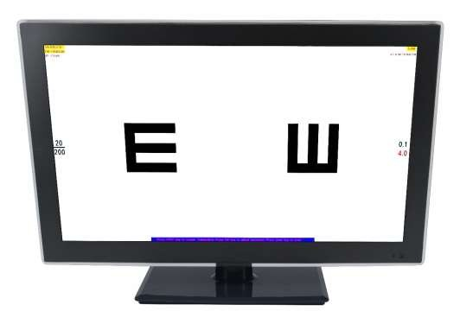
PROGRAMADO

REFERENCIA: 215D MONITOR LCD 23
CODIGO DE BARRA | 101069-450-AT
DISTANCIA DE TRABAJO | 2 a 8 metros
PANTALLA | resolución de 1680* 1050
ESPECIFICACIÓN DEL PRODUCTO | Gráfico de prueba ocular.
 | Gráfico de agudeza visual.
 | Gráfico de panel visual LCD médico altamente confiable de 19 pulgadas.
 | Gráficos de visión LCD.
MANDO A DISTANCIA | Bluetooth (APP, solo disponible en teléfonos Android)
POTENCIA | 110v/220v(60/50hz)
PESO Y MEDIDA

Table 4
PROGRAMADO

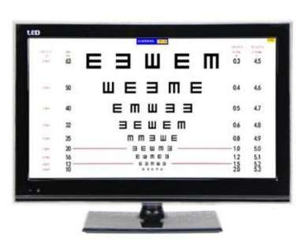
REFERENCIA: 230A MONITOR LCD 23
CODIGO DE BARRA | 101068-490-AT
DISTANCIA DE TRABAJO | 2 a 8 metros
PANTALLA | resolución de 1680* 1050
ESPECIFICACIÓN DEL PRODUCTO | Gráfico de prueba ocular.
 | Gráfico de agudeza visual.
 | Gráfico de panel visual LCD médico altamente confiable de 19 pulgadas.
 | Gráficos de visión LCD.
MANDO A DISTANCIA | Bluetooth (APP, solo disponible en teléfonos Android)
POTENCIA | 110v/220v(60/50hz)
PESO Y MEDIDA

Table 5
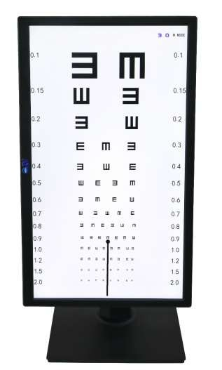
PROGRAMADO

REFERENCIA: CTS-215 MONITOR LCD VERTICAL
CODIGO DE BARRA | 101003-495-AT
DISTANCIA DE TRABAJO | 2 a 8 metros
PANTALLA | resolución de 1680* 1050
ESPECIFICACIÓN DEL PRODUCTO | Gráfico de prueba ocular.
 | Gráfico de agudeza visual.
 | Gráfico de panel visual LCD médico altamente confiable de 19 pulgadas.
 | Gráficos de visión LCD.
MANDO A DISTANCIA | Bluetooth (APP, solo disponible en teléfonos Android)
POTENCIA | 110v/220v(60/50hz)
PESO Y MEDIDA | 5.2 kg 17 cm x 41 cm x 62 cm

Table 6
PROGRAMADO

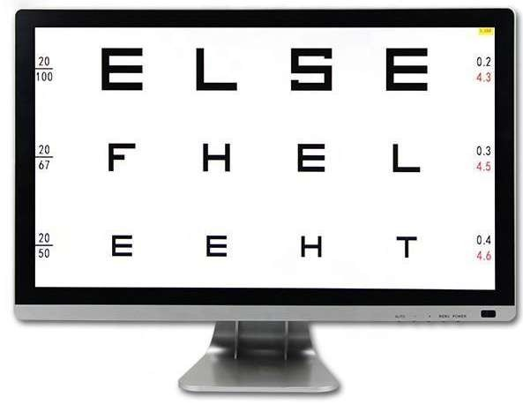
REFERENCIA: VC-1 MONITOR LCD
CODIGO DE BARRA | 101106-550-AT
DISTANCIA DE TRABAJO | 2 a 8 metros
PANTALLA | resolución de 1680* 1050
ESPECIFICACIÓN DEL PRODUCTO | Gráfico de prueba ocular.
 | Gráfico de agudeza visual.
 | Gráfico de panel visual LCD médico altamente confiable de 19 pulgadas.
 | Gráficos de visión LCD.
 | La tabla de Snellen es la más utilizada. Los tipos alternativos de gráficos oculares incluyen el gráfico logmar, el gráfico Landolt C, el gráfico E, la prueba de Lea, la tabla de Golovin- Sivtsev, el gráfico de Rosenbaum y el gráfico de Snellen del gráfico de Jaeger.
POTENCIA | 110v/220v(60/50hz)
PESO Y MEDIDA | 5.8 kg 46 cm x 18 cm x 55 cm

Table 7
PROGRAMADO
REFERENCIA: ACP-300* MONITOR LCD VISUAL 44 TEST 23.5
CODIGO DE BARRA | 101107-560-AT
DISTANCIA DE TRABAJO | 2 a 8 metros
PANTALLA | resolución de 1680* 1050
ESPECIFICACIÓN DEL PRODUCTO | Gráfico de prueba ocular.
 | Gráfico de agudeza visual.
 | Gráfico de panel visual LCD médico altamente confiable de 19 pulgadas.
 | Gráficos de visión LCD.
MANDO A DISTANCIA | Bluetooth (APP, solo disponible en teléfonos Android)
POTENCIA | 110v/220v(60/50hz)
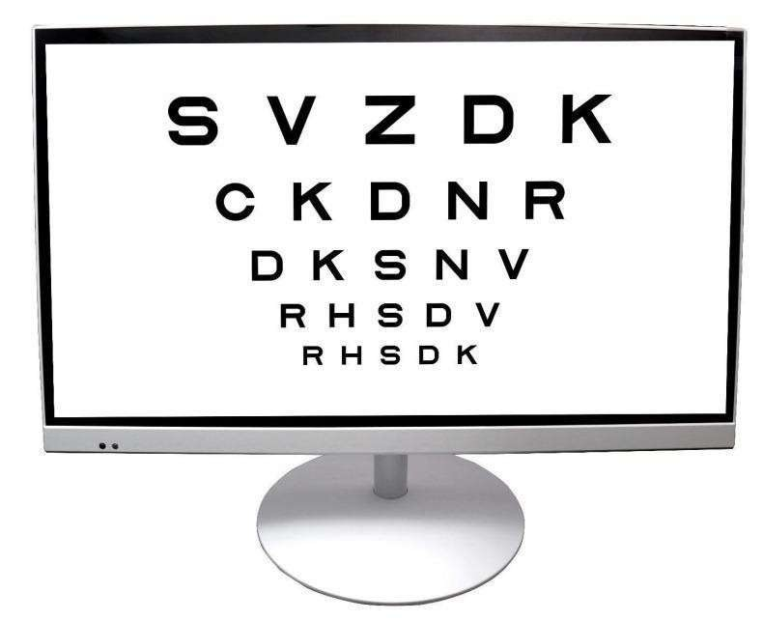
PESO Y MEDIDA | 5.2 kg 17 cm x 41 cm x 62 cm

Table 8
REFERENCIA: VC-1 CONTROL R CONTROL PARA MONITOR Y PROYECTOR
CODIGO DE BARRA | 103482-15-AT
MATERIAL | Pasta y silicona


MEDIDA | 100g 19 mm x 5 mm x 1.5 mm

Table 9
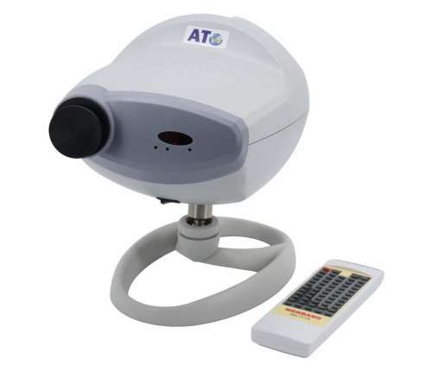
PROGRAMADO

REFERENCIA: WB-1117A PROYECTOR GRAFICO DE MASCARAS
CODIGO DE BARRA | 101065-480-AT
DISTANCIA DE PROYECCIÓN | 1,5 m ~ 7m
PROYECCIÓN DE AUMENTO | 30 x (5m)
TAMAÑO DE PROYECCIÓN | 330mm (ancho) x270mm (alto) (a 5m)
ESPECIFICACIÓN DEL PRODUCTO | 2 juegos de programas, cada programa contiene hasta 30 pasos
MÁSCARA DE NÚMERO | 1 abierto, 5 líneas horizontales, 8 líneas verticales, 21 letras simples, 1 rojo/verde
MÁSCARA DE VELOCIDAD | una máscara por 0,01 ~ 0,02 s
LÁMPARA | 12v 50w (lámpara halógena) 10w 12v (led)
ACCESORIOS ESTÁNDAR | Control remoto, fusibles (2), pilas (2)
POTENCIA | 110v/220v(60/50hz)
PESO Y MEDIDA

Table 10
PROGRAMADO
REFERENCIA: WZ-3000B* PROYECTOR GRAFICO DE MASCARAS
CODIGO DE BARRA | 106818-705-AT
DISTANCIA DE PROYECCIÓN | 1,5 m ~ 7m
PROYECCIÓN DE AUMENTO | 30 x (5m)
TAMAÑO DE PROYECCIÓN | 330mm (ancho) x270mm (alto) (a 5m)
ESPECIFICACIÓN DEL PRODUCTO | 2 juegos de programas, cada programa contiene hasta 30 pasos
MÁSCARA DE NÚMERO | 1 abierto, 5 líneas horizontales, 8 líneas verticales, 21 letras simples, 1 rojo/verde
MÁSCARA DE VELOCIDAD | una máscara por 0,01 ~ 0,02 s
LÁMPARA | 12v 50w (lámpara halógena) 10w 12v (led)
ACCESORIOS ESTÁNDAR | Control remoto, fusibles (2), pilas (2)
POTENCIA | 110v/220v(60/50hz)
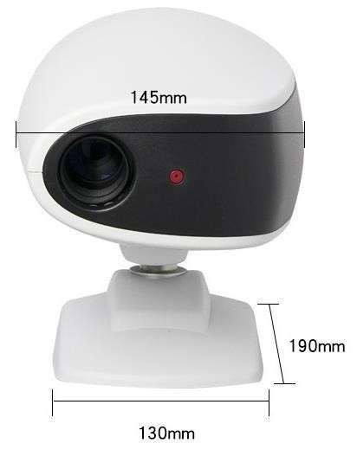
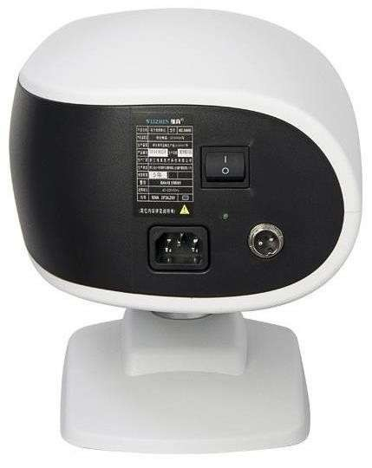
PESO Y MEDIDA | 6.5 kg 32 cm x 44 cm x 45 cm

Table 11
 | 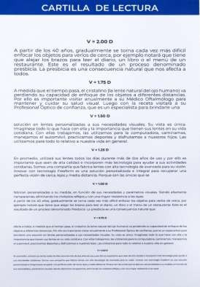
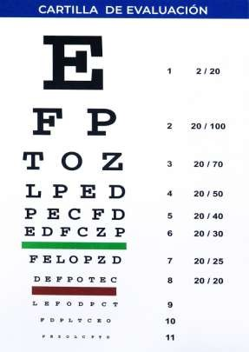

REFERENCIA: WZ-01 CARTILLA DE LECTURA MANUAL PEQUEÑA
CODIGO DE BARRA | 108950-3-AT
CARACTERÍSTICA | Tabla de Snell de letras
 | Comprobación de astigmatismo
ESPECIFICACIÓN DEL PRODUCTO | La tabla de Snellen es la más utilizada. Los tipos alternativos de gráficos oculares incluyen el gráfico logmar, el gráfico Landolt C, el gráfico E, la prueba de Lea, la tabla de Golovin-Sivtsev, el gráfico de Rosenbaum y el gráfico de Snellen del gráfico de Jaeger.

PESO Y MEDIDA | 0.50g 0.60 cm

Table 12
REFERENCIA: WZ-08 CARTILLA DE EXAMEN VISUAL GRANDE
CODIGO DE BARRA | 108951-6-AT
CARACTERÍSTICA | Tabla de Snell de letras
 | Comprobación de astigmatismo
ESPECIFICACIÓN DEL PRODUCTO | La tabla de Snellen es la más utilizada. Los tipos alternativos de gráficos oculares incluyen el gráfico logmar, el gráfico Landolt C, el gráfico E, la prueba de Lea, la tabla de Golovin-Sivtsev, el gráfico de Rosenbaum y el gráfico de Snellen del gráfico de Jaeger.

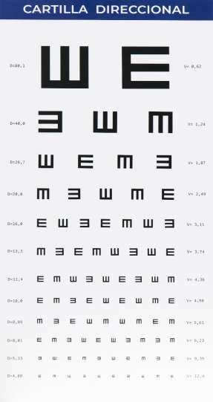
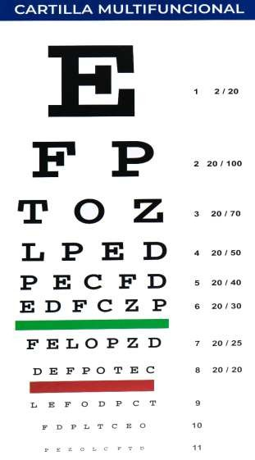
PESO Y MEDIDA | 0.50g 0.60 cm

Table 13
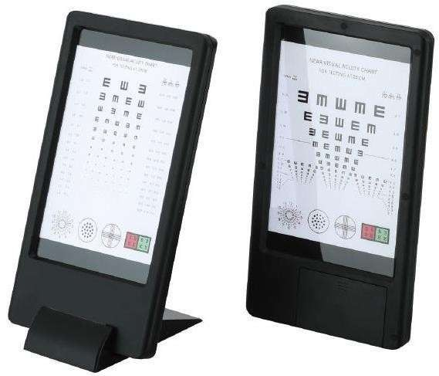
REFERENCIA: WB-1112H OPTOTIPO TABLET LCD
CODIGO DE BARRA | 108264/23/101033-40-AT
CARACTERÍSTICA | Tabla de Snell de letras
 | Comprobación de astigmatismo
ESPECIFICACIÓN DEL PRODUCTO | La tabla de Snellen es la más utilizada. Los tipos alternativos de gráficos oculares incluyen el gráfico logmar, el gráfico Landolt C, el gráfico E, la prueba de Lea, la tabla de Golovin- Sivtsev, el gráfico de Rosenbaum y el gráfico de Snellen del gráfico de Jaeger.
PESO Y MEDIDA | 6kg 920 mm × 280 mm × 25 mm

Table 14
 | 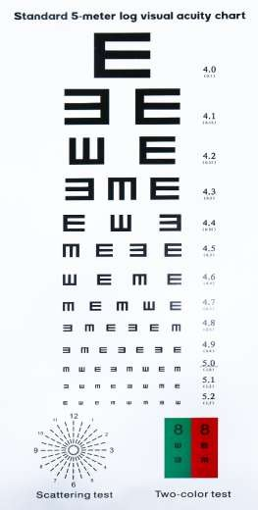

REFERENCIA: LETRARO LETRAS CARTILLA VISUAL DIRECCIONAL
CODIGO DE BARRA | 103777-10.5-AT
CARACTERÍSTICA | Tabla de Snell de letras
 | Comprobación de astigmatismo
ESPECIFICACIÓN DEL PRODUCTO | La tabla de Snellen es la más utilizada. Los tipos alternativos de gráficos oculares incluyen el gráfico logmar, el gráfico Landolt C, el gráfico E, la prueba de Lea, la tabla de Golovin-Sivtsev, el gráfico de Rosenbaum y el gráfico de Snellen del gráfico de Jaeger.
POTENCIA | 110v/220v(60/50hz)
PESO Y MEDIDA | 0.50 g 0.60 cm

Table 15
 | 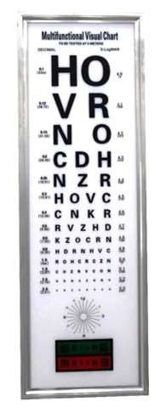

REFERENCIA: CB-023 | OPTOTIPO ELECTRICO LUMINICO
CODIGO DE BARRA | 102069/108262-55-AT
CARACTERÍSTICA | Tabla de Snell de letras
ESPECIFICACIÓN DEL PRODUCTO | Comprobación de astigmatismo
 | Tiene la función lumínica con recubrimiento de cristal
 | La tabla de Snellen es la más utilizada. Los tipos alternativos de gráficos oculares incluyen el gráfico logmar, el gráfico Landolt C, el gráfico E, la prueba de Lea, la tabla de Golovin-Sivtsev, el gráfico de Rosenbaum y el gráfico de Snellen del gráfico de Jaeger.
POTENCIA | 110v/220v(60/50hz)
PESO Y MEDIDA | 50g 100 cm

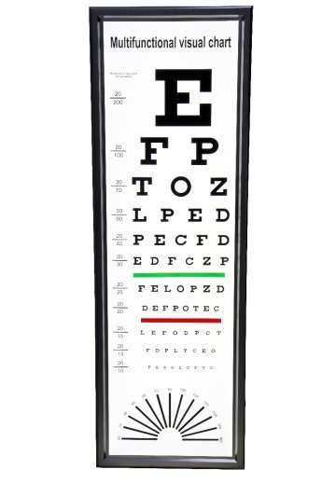

REFERENCIA: CB-028 OPTOTIPO ELECTRICO LUMINICO
CODIGO DE BARRA | 108263-55-AT
CARACTERÍSTICA | Tabla de Snell de letras
ESPECIFICACIÓN DEL PRODUCTO | Comprobación de astigmatismo
 | Tiene la función lumínica con recubrimiento de cristal
 | La tabla de Snellen es la más utilizada. Los tipos alternativos de gráficos oculares incluyen el gráfico logmar, el gráfico Landolt C, el gráfico E, la prueba de Lea, la tabla de Golovin-Sivtsev, el gráfico de Rosenbaum y el gráfico de Snellen del gráfico de Jaeger.
POTENCIA | 110v/220v(60/50hz)
PESO Y MEDIDA | 50g 1m

Table 16
 | 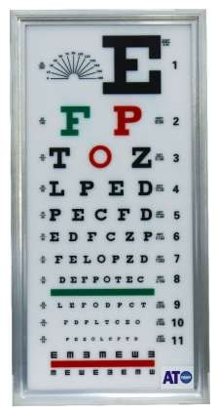

REFERENCIA: WZ-SLB-8 OPTOTIPO ELECTRICO LUMINICO
CODIGO DE BARRA | 101055-30-AT
CARACTERÍSTICA | Tabla de Snell de letras
ESPECIFICACIÓN DEL PRODUCTO | Comprobación de astigmatismo
 | Tiene la función lumínica con recubrimiento de cristal
 | La tabla de Snellen es la más utilizada. Los tipos alternativos de gráficos oculares incluyen el gráfico logmar, el gráfico Landolt C, el gráfico E, la prueba de Lea, la tabla de Golovin-Sivtsev, el gráfico de Rosenbaum y el gráfico de Snellen del gráfico de Jaeger.
POTENCIA | 110v/220v(60/50hz)
PESO Y MEDIDA | 50g 1m

Table 17
 | 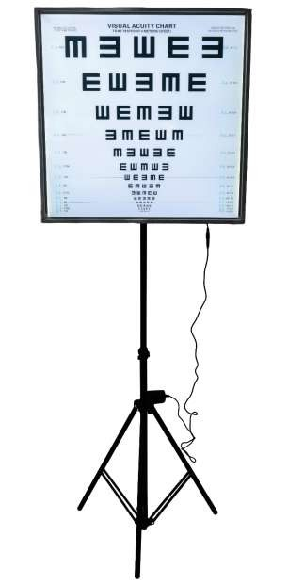

REFERENCIA: WZ-SLB-12 OPTOTIPO CON SOPORTE
CODIGO DE BARRA | 101020-90-AT
CARACTERÍSTICA | Tabla de Snell de letras
 | Comprobación de astigmatismo
ESPECIFICACIÓN DEL PRODUCTO | La tabla de Snellen es la más utilizada. Los tipos alternativos de gráficos oculares incluyen el gráfico logmar, el gráfico Landolt C, el gráfico E, la prueba de Lea, la tabla de Golovin-Sivtsev, el gráfico de Rosenbaum y el gráfico de Snellen del gráfico de Jaeger.
PESO Y MEDIDA | 0.50g 0.60 cm

